Graphique 1
Graphique 1 : Répartition des entreprises et des effectifs par taille de l'entreprise en 2024 |  |  |  | Répartition des effectifs

 | Répartition selon…
 | le nombre d'entreprises | les effectifs | la masse salariale
Très petites entreprises (TPE : moins de 10 salariés) | 75% | 14% | 11%
Petites et moyennes entreprises (PME : entre 10 et 249 salariés) | 24% | 41% | 40%
Entreprises de taille intermédiaire (ETI : entre 250 et 4 999 salariés) | 1% | 31% | 35%
Grandes entreprises (GE : 5 000 salariés ou plus) | 0.02% | 15% | 14%
Total | 100% | 100% | 100%

Notes : Effectifs salariés mesurés annuellement, effectifs d’entreprises mesurés au T4 - Le chiffre d’affaires n’est pas pris en compte dans la définition de la taille de l’entreprise

Champ : France entière
Source : Base Salaires Agirc-Arrco (hors enseignement privé et employés de maison)

Données mises en ligne au 1er avril 2026

 |  |  |  | Répartition des entreprises

Graphique 2
Graphique 2 : Répartition des effectifs et de la masse salariale Agirc-Arrco par secteur d'activité en 2024

Secteurs | Répartiton des effectifs | Répartition de la masse salariale
U Activités extra-territoriales | 0% | 0%
B Industries extractives | 0% | 0%
E Eau, dépollution | 1% | 1%
D Electricité, gaz | 1% | 2%
O Administration publique | 1% | 1%
L Activités immobilières | 1% | 1%
R Arts, spectacles et activités récréatives | 2% | 2%
P Enseignement | 2% | 1%
A Agriculture, sylviculture et pêche | 3% | 1%
S Autres activités de services | 3% | 2%
K Activités financières et d assurance | 3% | 7%
T Activités des ménages en tant qu employeurs | 4% | 2%
J Information et communication | 4% | 7%
H Transports | 5% | 5%
F Construction | 6% | 7%
M Activités spécialisées, scientifiques et techniques | 7% | 11%
I Hébergement et restauration | 8% | 4%
Q Santé humaine et action sociale | 9% | 7%
C Industrie manufacturière | 11% | 15%
G Commerce | 15% | 15%
N Activités de services administratifs et de soutien | 15% | 9%
Total | 100.0% | 100.0%

Note : Effectifs salariés et masse salariale mesurés annuellement. Si un salarié a travaillé dans 2 secteurs distincts dans l’année, il sera comptabilisé dans les 2 secteurs.

Champ : France entière, Nomenclature d’Activité Française (NAF)
Source : Base Salaires Agirc-Arrco (hors enseignement privé)

Données mises en ligne au 1er avril 2026

Tableau 1
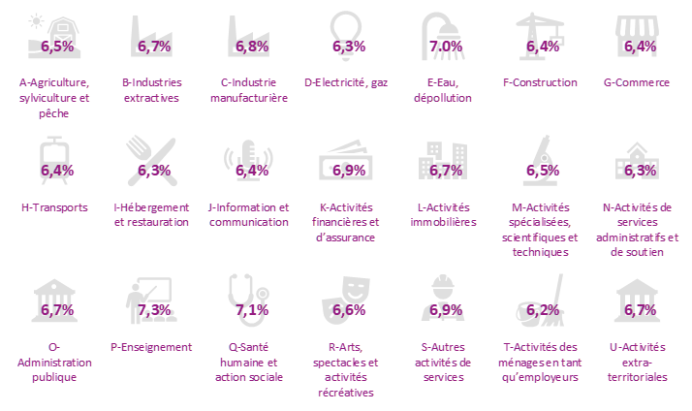
Tableau 1 : Taux T1 moyen Agirc-Arrco par secteur d'activité en 2024

Secteur | Taux T1 moyen
A Agriculture, sylviculture et pêche | 6.5%
B Industries extractives | 6.7%
C Industrie manufacturière | 6.8%
D Electricité, gaz | 6.3%
E Eau, dépollution | 7.0%
F Construction | 6.4%
G Commerce | 6.4%
H Transports | 6.4%
I Hébergement et restauration | 6.3%
J Information et communication | 6.4%
K Activités financières et d assurance | 6.9%
L Activités immobilières | 6.7%
M Activités spécialisées, scientifiques et techniques | 6.5%
N Activités de services administratifs et de soutien | 6.3%
O Administration publique | 6.7%
P Enseignement | 7.3%
Q Santé humaine et action sociale | 7.1%
R Arts, spectacles et activités récréatives | 6.6%
S Autres activités de services | 6.9%
T Activités des ménages en tant qu employeurs | 6.2%
U Activités extra-territoriales | 6.7%
Ensemble | 6.6%

Note : Pondération du taux par la masse salariale
Champ : France entière, Nomenclature d’Activité Française (NAF)
Source : Base Salaires Agirc-Arrco (hors enseignement privé)

Données mises en ligne au 1er avril 2026

